关系图
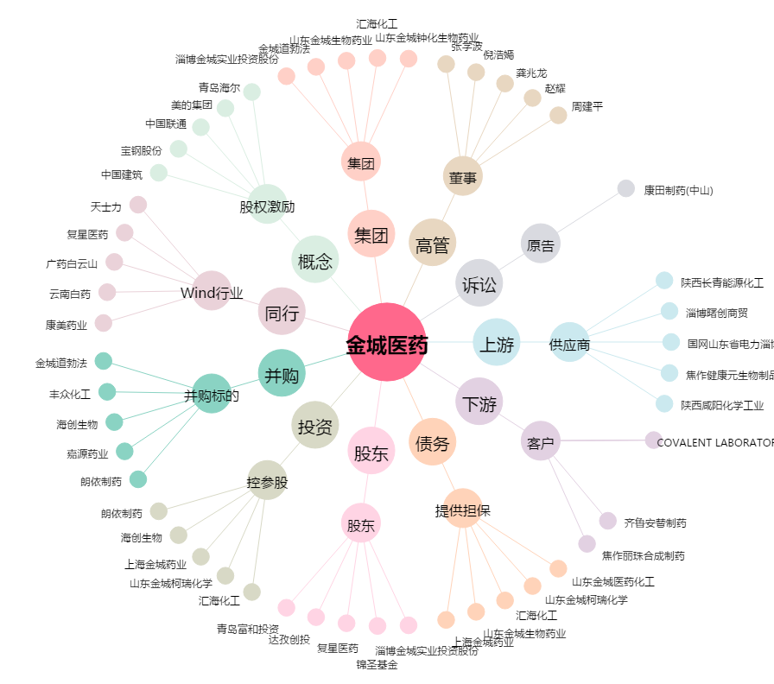
金城医药[300233.SZ] - 关系概览图

